关系图
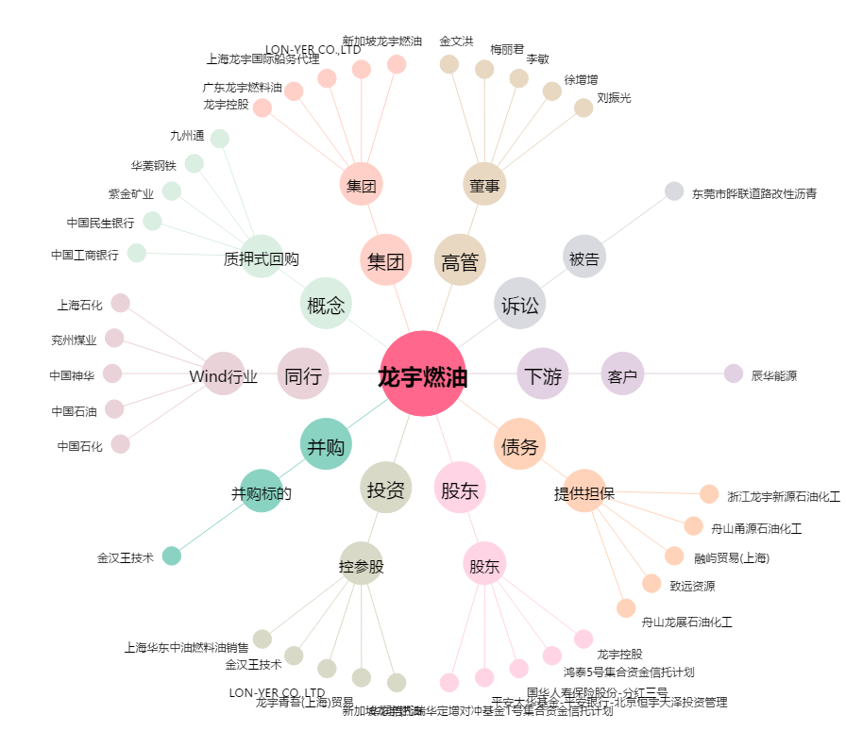
龙宇燃油[603003.SH] - 关系概览图

